2018_07_data
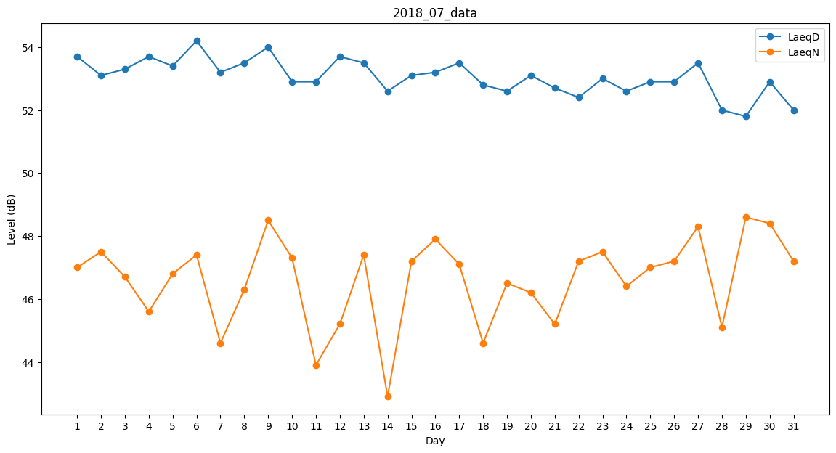
Day | LaeqD | LaeqN
1 | 53.7 | 47
2 | 53.1 | 47.5
3 | 53.3 | 46.7
4 | 53.7 | 45.6
5 | 53.4 | 46.8
6 | 54.2 | 47.4
7 | 53.2 | 44.6
8 | 53.5 | 46.3
9 | 54 | 48.5
10 | 52.9 | 47.3
11 | 52.9 | 43.9
12 | 53.7 | 45.2
13 | 53.5 | 47.4
14 | 52.6 | 42.9
15 | 53.1 | 47.2
16 | 53.2 | 47.9
17 | 53.5 | 47.1
18 | 52.8 | 44.6
19 | 52.6 | 46.5
20 | 53.1 | 46.2
21 | 52.7 | 45.2
22 | 52.4 | 47.2
23 | 53 | 47.5
24 | 52.6 | 46.4
25 | 52.9 | 47
26 | 52.9 | 47.2
27 | 53.5 | 48.3
28 | 52 | 45.1
29 | 51.8 | 48.6
30 | 52.9 | 48.4
31 | 52 | 47.2

